Лист1
Замечания Технического заказчика ООО «Проминжиниринг» к сметной документации
Объект: «Цех №8, расположенный по адресу: Московская область, г.о. Мытищи, ул. Колонцова, 4"
Смета №02-01-10 "АБК. Отопление вентиляция и кондиционирование " на сумму 9 267 286,24 с НДС
Красным цветом выделены вопросы к ВОР
Шифр проекта 130-23-ОВ1
Дата |  |  |  |  | 2024-02-06
№ п/п | № в смете | Замечание | Обоснование | номер в корректированной смете | примечание

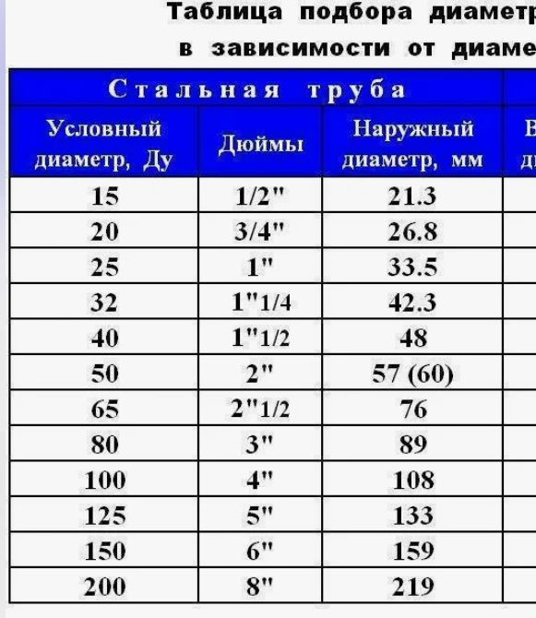
 | Общее | К проекту 130-23-ОВ1.СО отсутствует ВОР. Проверка сметного расчета произведена на основании проекта 130-23-ОВ1 | п.п. 3.1.1 Инструкции АО "ТМХ" |  | Объемы работ добавлены в комплект
 | Общее | Исключить из расчета затраты на производство в зимнее время, и НДС будут учтены в ССР | п.3.3.1.4. инструкции АО ТМХ |  | исправлено
 | Общее | Коэффициент К=1,15 (Приказ от 07.07.2022 № 557/пр прил.8 табл.2 п.3) исключить, т.к. работы выполняются в здании, а не на открытой площадке предприятия | п.п. 3.1.2.3 п. 3.1.2, а также п.п. 3.1.14.3 п. 3.1.14 Инструкции АО "ТМХ"
Система отопления С1
 | 2-6, 8,10, 49, 60, 61, 84 | По данным позициям отсутствуют вообще, либо оформлены не надлежащим образом документы, подтверждающие стоимость материальных ресурсов | п.п. 3.3.1.7.2 п 3.1.7; п.п. 3.1.8.2 п.3.1.8 Инструкции АО "ТМХ" | 13-17,19,21,27,63,73,77 | исправлено
 | 1 | Объем не подтвержден проектом/ВОР (указать шт/ кВт) (1,079кВт) теплоотдача одной секции 181Вт |  | 12 | исправлено; добавлено в ВОР
 | 9, 16 | Стоимость материальных ресурсов определить по ФССЦ-18.1.06.04-0004; ФССЦ-24.1.02.01-0021 | п.п. 3.3.1.7.1 п 3.1.7 Инструкции АО "ТМХ" | 20.24 | исправлено
 | 2-6 и т.д. | Не учтены ТР и ЗСР | п.3.1.9 инструкции АО ТМХ | 13-17 | исправлено
 | 11.-13 | Перенести у монтажу соответсвующего трубопровода, перепроверить объем. |  | 49,54,61 | исправлено;
 | 11 | Количество 142 шт. не соответствуе количесту в спецификации 158 шт. | 130-23-ОВ1.СО лист 2 поз.17 | 49 | исправлено
 | 14 | Не корректно применена расценка , заменить на ФЕР16-02-005-03 | см.ТЧ п.1.16.3. | 22 | исправлено
 | 14, 15 | Объем трубопровода 344 м. не соответствуе объему в спецификации 300 м. | 130-23-ОВ1.СО лист 2 поз.28 | 22.23 | исправлено
 | 15 | Материал не соответсвует проекту , заменить наФССЦ-23.7.01.02-0012 | СО п.28 | 23 | исправлено
 | 17 | Объем не соответсвует проекту (54 шт) | СО п.47 |  | исправлено
 | 17 | Исключить, будет учтено ФССЦ-23.7.01.02-0012 |  |  | исправлено
 | 18, 19 | Объем трубопровода 40 м. не соответствуе объему в спецификации 60 м. | 130-23-ОВ1.СО лист 2 поз.29 | 28.29 | исправлено
 | 18 | Не корректно применена расценка , заменить на ФЕР16-02-005-02 | см.ТЧ п.1.16.3. | 28 | исправлено
 | 19 | Материал не соответсвует проекту , заменить наФССЦ-23.7.01.02-0011 |  | 29 | исправлено
 | 20, 21 | Объем трубопровода 8 м. не соответствуе объему в спецификации 60 м. | 130-23-ОВ1.СО лист 2 поз.30 | 33.35 | исправлено
 | 22-26 | Объем трубопроводов (6+14+6+14) м. не соответствует объему в спецификации (44+20+40+34) м. | 130-23-ОВ1.СО лист 2 поз.31-34 | 33-39 | исправлено
 | 23, 24, 25, 26 | Материальные ресурсы не соответствуют ГОСТу заявленному в спецификации. По данным позициям необходимо сделать пометку о том, что стоимость данных материалов взята применительно и указать наименование и тех. характеристики заменяемого материала. Объем не соответсвует проекту. | 35-39 | 33-39 | исправлено
 |  | Спецификация п.31-34 уточнить ГОСТ точно 10704 или все таки 3262, аналогично п.3 лист 4 спецификации |  |  | ГОСТ 10704
 | 27 | Исключить. Стоимость данных работ учтена расценками на монтаж трубопровода, материал разнести к монтажу. | п. 1.16.1. ОП ТЧ ФЕР 81-02-16-2001 | 40-44 | исправлено
 | 28-30 | Материал не соответсвует проекту, заменить на ФССЦ-07.2.07.11-0003 |  | 25,31,44 | исправлено
 | 28-30 | Количество 100; 20; 4 шт. не соответствуе количесту в спецификации 92; 32; 12 шт. соответственно | 130-23-ОВ1.СО лист 3 поз. 55, 56, 57 | 25,31,44 | исправлено
 |  | Спецификация п.49-57 указать вес |  |  | вес изделий указан в актуальной спецификации и ВОР
 | 31-36 | Количество 50; 8; 4; 4; 2; 2 шт. не соответствуе количесту в спецификации 44; 18; 12; 12; 8; 12 шт. соответственно | 130-23-ОВ1.СО лист 3 поз. 49-54 | 26,32,40-43 | исправлено
 |  | Стоимость материальных ресурсов определить по ФССЦ-07.2.07.11-0002 | п.п. 3.3.1.7.1 п 3.1.7 Инструкции АО "ТМХ" | 26,32,40-43 | исправлено
 | 37 | Не учтена сборка узлов, ФЕР16-04-005-01, все используемые материалы перенести к расценке, перепроверить объем. |  | 46 | исправлено
 | 40,43. | Аналогично замечанию 37 |  | 57.69 | исправлено
 | 46 | Количество 26 шт. не соответствуе количесту в спецификации 28 шт. | 130-23-ОВ1.СО лист 2 поз.21 | 52 | исправлено
 | 49 | Количество 2 шт. не соответствуе количесту в спецификации 6 шт. | 130-23-ОВ1.СО лист 2 поз.21 | 27 | исправлено
 | 46-49 | Разнести к монтажу |  | 27,52,63,77 | исправлено
 | 50, 51, 52 | Исключить. Отсутствует в спецификации | 130-23-ОВ1.СО |  | п.26,27, 28 ВОР
 | 62,63,81 | Количество 2 шт. не соответствуе количесту в спецификации 4 шт. | 130-23-ОВ1.СО лист 2 поз.27 | 79,80,98,99 | исправлено
 |  | Не корректно применена расценка, воздухоотводчик на резьбе, заменить на ФЕРм11-02-001-01 | https://makipa.ru/product/vozduhootvodchik-danfoss-airvent-du15-ru10/?roistat=direct5_search_14981026443_Водухоотводчики&roistat_referrer=none&roistat_pos=premium_1&etext&yclid=4962436328641265663 | 79.98 | исправлено
 | 64,65-71 | Объем работ в сметном расчете не соответствует объемам по спецификации | 130-23-ОВ1.СО лист 4 поз.68 | 81-88 | исправлено
 | 66 | Заменить ФССЦ-12.2.07.05-0129 на ФССЦ-12.2.07.05-0130 | 130-23-ОВ1.СО лист 4 поз.68 | 83 | исправлено
 | 72, 73 | Объем работ в сметном расчете не соответствует объемам прокладываемого трубопровода по спецификации | 130-23-ОВ1.СО лист 3 поз.28-34 | 89-90 | исправлено
 | 74 | Исключить. Стоимость данных работ учтена расценками на монтаж трубопровода | п. 1.16.1. ОП ТЧ ФЕР 81-02-16-2001 |  | исправлено
 | 75 | Исключить. Стоимость данных материальных ресурсов учтена позициями 15, 19, 21, 23, 24, 25, 26 сметного расчета | п. 1.16.5 ОП ТЧ ФЕР 81-02-16-2001 |  | исправлено
 |  | В сметном расчете не учтена стоимость позиций 1, 2, 13, 14, 15, 16, 20, 24, 25, 61, 62, 63, 69 спецификации проекта | 130-23-ОВ1.СО листы 1-4 |  | исправлено
 |  | Не учтены работы по заделке отверстий после прохода трубопроводов через стены, перегородки, перекрытия, | п. 1.16.4 ОП ТЧ ФЕР 81-02-16-2001 |  | Пробивка отверстий в существующих конструкциях учтены в строительной части проекта. Для заделки пазух добавлена огнезадерживающая пена
 |  | Пробивку отверстий для проходжения трубопроводв предусмотреть в ВОРе | п. 1.16.4 ОП ТЧ ФЕР 81-02-16-2001 |  | Гильзы для прокладки трубопроводов в новом строительстве закладываются на стадии возведения строительных конструкций. Пробивка отверстий, а также заделка пазух в существующих конструкциях учтены в строительной части проекта.
Теплоснабжение установки П1
 | 78 | Исключить, учтено в п.77 |  |  | исправлено
 | 84 | По данным позициям отсутствуют вообще, либо оформлены не надлежащим образом документы, подтверждающие стоимость материальных ресурсов | п.п. 3.3.1.7.2 п 3.1.7; п.п. 3.1.8.2 п.3.1.8 Инструкции АО "ТМХ" | 101 | исправлено
 | 78 | Исключить. Учтено ФССЦ-18.5.13.01-0004 поз. 77 сметного расчета |  |  | исправлено
 | 82 | Стоимость материальных ресурсов определить по ФССЦ-19.1.02.01-0011 | п.п. 3.3.1.7.1 п 3.1.7 Инструкции АО "ТМХ" | 99 | исправлено
 | 83 | Не корректно применена расценка, заменить на ФЕР24-01-033-01 прим. |  | 100 | исправлено
 | 85 | Исключить. Стоимость данных работ учтена расценками на монтаж трубопровода | п. 1.16.1. ОП ТЧ ФЕР 81-02-16-2001 |  | исправлено
 | 86 | Стоимость материальных ресурсов определить по ФССЦ-07.2.07.11-0002 |  | 94 | исправлено
 | 87 | Стоимость материальных ресурсов определить по ФССЦ-07.2.07.11-0003 | п.п. 3.3.1.7.1 п 3.1.7 Инструкции АО "ТМХ" | 95 | исправлено
 |  | Не применены коэффициенты на высоту монтажа трубопровода. | Лист 4 проекта | 92 | исправлено
 |  | В сметном расчете не учтена стоимость позиций 8, 10 спецификации проекта | 130-23-ОВ1.СО лист 4 | 102.104 | исправлено
Вентиляция
 | 90, 92 94, 96, 98, 100, 121, 123, 131, 133, 141, 143, 151, 153, 161, 163, 172, 174, 182, 184, 192, 194, 202, 202, 212, 214, 223, 225, 233, 235, 237 | По данным позициям отсутствуют, либо оформлены не надлежащим образом документы, подтверждающие стоимость материальных ресурсов. На материалы и обрудование стоимсоть которых превышает 40 000 руб. необходимо предоставить КАЦ и три КП . Так же учесть ТР и ЗСР. | п.п. 3.3.1.7.2 п 3.1.7; п.п. 3.1.8.2 п.3.1.8 Инструкции АО "ТМХ" | 106,109,111,113,115,117,126,133,135,159,163,165,174,189,191,193,201,202,213,215,217,223,224,250,252,254,260,261,283,285,287,293,294,324,326,336,345,347,349,353,354,366,368,378,434,436,437,438,447,448 | исправлено
 | 89 | Заменить ФЕР20-03-001-02 на ФЕР20-03-002-02 |  | 105 | исправлено
 | 91 | Не учтена работа по монтажу каркаса фильтра. Добавить ФЕР20-01-001-12 корпус фильтра 800х500х240 | https://vensnab.ru/e_mag/view_good/3279 | 108 | исправлено
 | 92 | Цена выше рыночной | http://ventairbox.ru/magazin-provetrivateli-air-box,-aereco,-klapana/product/filtr-kanalnyy-pryamougolnyy-kanal-fkp-80-50-korobfiltr-g4 | 109 | https://onlinesklad.ru/product/filtr-kanal-fkp-80-50-g4/
 | 95,96. | Объем подтвердить ВОР, в спецификации указать альтернативные ед.изм. (шт, м2) |  | 112.113 | подтверждено ВОР

 | 99 | Заменить ФЕР18-06-004-01 на ФЕРм11-01-001-05 с корректировкой по массе |  | 116 | исправлено
 | 100 | Цена выше рыночной | https://dexmix.ru/catalog/uzly-regulirujuschie-vektor/837/ | 117 | исправлено
 | 104, 105 | Объем в сметном расчете не соответствует объемам спецификации | 130-23-ОВ1.СО лист 5 поз. 16 | 121-123 | исправлено
 | 107 | Не учтены фасонные части включить в объем |  | 140-142 | исправлено
 | 116 | Объем не соответсвует проекту |  | 140 | исправлено
 | 118 | Заменить на ФССЦ-19.1.01.09-0004, объем не соответсвует проекту |  | 141 | исправлено
 | 111, 112 | Объем в сметном расчете не соответствует объемам спецификации, включить фасонные части | 130-23-ОВ1.СО лист 6 поз. 32 | 145 | исправлено
 | 113 | Объем в сметном расчете не соответствует объемам спецификации. К водзуховодам диаметром менее 250 мм применить расценку ФЕР20-01-001-01, учесть фасонные части | 130-23-ОВ1.СО лист 6 поз. 36 | 146 | исправлено
 | 115, 118 | Исключить. В спецификации системы П1 нет таких фасонных частей | 130-23-ОВ1.СО листы 5, 6 поз. 1-38 |  | исправлено
 | 119 | Объем в сметном расчете не соответствует объемам спецификации | 130-23-ОВ1.СО лист 6 поз. 26 | 149 | исправлено
 |  | В сметном расчете в системе П1 не учтена стоимость позиций 7, 8, 9, 10, 11, 12, 13 спецификации проекта | 130-23-ОВ1.СО лист 5 | 132-135,158-161,124-131 | Добавлены позиции; Смета выполнена на не актуальную версию комплекта
 | 120 | Заменить ФЕР20-03-001-02 на ФЕР20-03-002-01 | 130-23-ОВ1.СО лист 7 поз. 1 | 162 | исправлено
 | 121, 123 | Материал не соответсвует проекту , заменить по проекту | 130-23-ОВ1.СО лист 7 поз. 1, 2 | 163.165 | исправлено
 | 128, 129 | Объем в сметном расчете не соответствует объемам спецификации | 130-23-ОВ1.СО лист 8 поз. 15,16 | 181-187 | исправлено
 |  | В сметном расчете в системе В1 не учтена стоимость позиций 3, 4, 5, 6, 7, 8, 11, 12, 13, 14, 17 спецификации проекта | 130-23-ОВ1.СО листы 7, 8 | 169-178,188-189 | исправлено
 | 127,137. | Текст расценки корректировать нельзя, /прим. И пишите что имеете ввиду |  | 180.197 | исправлено
 | 130 | Заменить ФЕР20-03-001-02 на ФЕР20-03-002-01 | 130-23-ОВ1.СО лист 8 поз. 1 | 190 | исправлено
 | 131, 133 | Технические характеристики оборудования не сответсвуют тех. характеристикам по спецификации | 130-23-ОВ1.СО лист 8 поз. 1, 2 | 191.193 | исправлено
 | 134, 135, 138, 139 | Объем в сметном расчете не соответствует объемам спецификации | 130-23-ОВ1.СО листы 8-9 поз. 8, 13 | 194,195,207-211 | исправлено
 | 135 | Технические характеристики оборудования не сответсвуют тех. характеристикам по спецификации | 130-23-ОВ1.СО лист 8 поз. 8 | 195 | исправлено
 |  | В сметном расчете в системе В2 не учтена стоимость позиций 3, 4, 5, 6, 7, 14 спецификации проекта | 130-23-ОВ1.СО листы 8-9 | 198-206 | исправлено
 | 140 | Заменить ФЕР20-03-001-02 на ФЕР20-03-002-01 | 130-23-ОВ1.СО лист 9 поз. 1 | 214 | исправлено
 | 141, 143, 145, 146, 147 | Технические характеристики оборудования не сответсвуют тех. характеристикам по спецификации | 130-23-ОВ1.СО лист 9-10 поз. 1, 2, 10, 11 | 215,217,219-221 | исправлено
 | 144, 145 | Объем в сметном расчете не соответствует объемам спецификации | 130-23-ОВ1.СО лист 9 поз. 10 | 218-221 | исправлено
 |  | В сметном расчете в системе В3 не учтена стоимость позиций 3, 4, 5, 6, 7,8,9 спецификации проекта | 130-23-ОВ1.СО листы 9-10 | 222-224,227-234 | исправлено
 | 150 | Заменить ФЕР20-03-001-02 на ФЕР20-03-002-01 | 130-23-ОВ1.СО лист 10 поз. 1 | 251 | исправлено
 | 151 | Технические характеристики оборудования не сответсвуют тех. характеристикам по спецификации | 130-23-ОВ1.СО лист 10 поз. 1, 2, 10, 11 | 252.254 | исправлено
 | 154, 155, 156, 157 | Объем в сметном расчете, а также тех. харктеристики не соответствует объемам спецификации | 130-23-ОВ1.СО лист 11 поз. 8, 9 | 265,267,268,269 | исправлено
 | 158 | Объем в сметном расчете не соответствует объемам спецификации | 130-23-ОВ1.СО лист 11 поз. 18-20 | 270 | исправлено
 |  | В сметном расчете в системе В4 не учтена стоимость позиций 3, 4, 5, 6, 7, 11-17, 21 спецификации проекта | 130-23-ОВ1.СО листы 10-11 | 255-264,273-276,279-283 | исправлено
 | 160 | Заменить ФЕР20-03-001-02 на ФЕР20-03-002-01 | 130-23-ОВ1.СО лист 12 поз. 1 | 284 | исправлено
 | 161, 163 | Технические характеристики оборудования не сответсвуют тех. характеристикам по спецификации | 130-23-ОВ1.СО лист 12 поз. 1, 2 | 285.287 | исправлено
 | 166 | Объем в сметном расчете, а также тех. харктеристики не соответствует объемам спецификации | 130-23-ОВ1.СО лист 12 поз.9 | 301 | исправлено
 | 164 | Объем в сметном расчете не соответствует объемам спецификации | 130-23-ОВ1.СО лист 12 поз. 8-9 | 299 | исправлено
 |  | В сметном расчете в системе В5 не учтена стоимость позиций 3, 4, 5, 6, 7, 11-21, 25 спецификации проекта | 130-23-ОВ1.СО листы 12-13 | 288-298,308-315,318-322 | исправлено
 | 171 | Заменить ФЕР20-03-001-02 на ФЕР20-03-002-01 | 130-23-ОВ1.СО лист 13 поз. 1 | 323 | исправлено
 | 176, 177, 179, 180 | Объем в сметном расчете не соответствует объемам спецификации | 130-23-ОВ1.СО лист 14 поз. 7, 11 | 327-330,339 | исправлено
 |  | В сметном расчете в системе В6 не учтена стоимость позиций 3, 4, 5, 6, 11 спецификации проекта | 130-23-ОВ1.СО листы 13-14 | 331-338,341-343 | исправлено
 | 181-231 | Объем работ по системам В7-В11 отсутствует в спецификации | 130-23-ОВ1.СО листы 1-18 |  | Удалены позиции; Смета выполнена на не актуальную версию комплекта. В актуальном комплекте систем В7-В11 нет
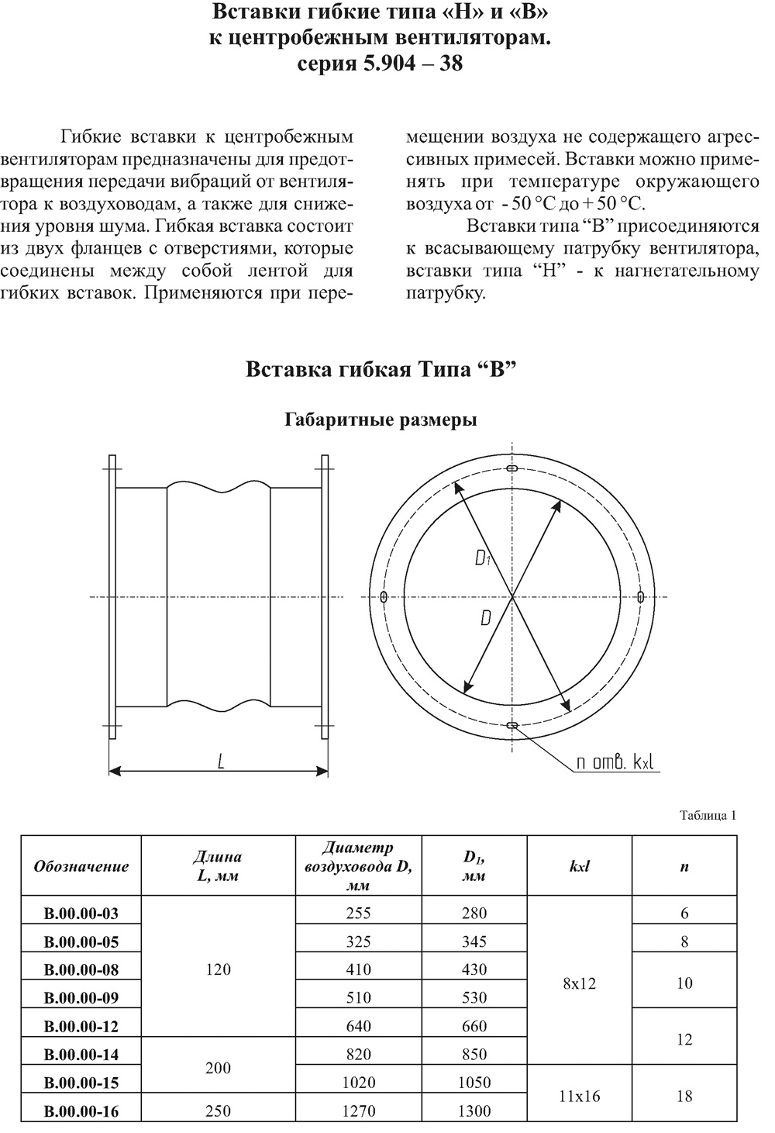
 | 238, 239 | Для проверки точности расчета в спецификации не хватает данных о длине гибгой вставки | 130-23-ОВ1.СО лист 14 поз. 4 | 350.351 | исправлено
 | 241 | ФССЦ-19.2.03.03-0066 - не соответтвует тех. характеристикам. Расценить по КП | 130-23-ОВ1.СО лист 14 поз. 5 | 353.354 | исправлено
 | 243, 244, 245, 246, 247 | Объем в сметном расчете не соответствует объемам спецификации | 130-23-ОВ1.СО лист 15 поз. 11, 12, 13 | 355-362 | исправлено
 | 244 | ФССЦ-19.1.01.02-0017 - не соответтвует тех. характеристикам. Расценить по КП | 130-23-ОВ1.СО лист 15 поз. 12 | 356 | исправлено
 | 245 | ФЕР20-01-001-20 заменить на ФЕР20-01-001-07 | 130-23-ОВ1.СО лист 15 поз. 11 | 359 | исправлено
 | 248 | ФССЦ-12.2.04.06-0001- не соответтвует тех. характеристикам. Расценить по КП | 130-23-ОВ1.СО лист 15 поз. 13 | 364 | исправлено
 |  | В сметном расчете в системе ПД1 не учтена стоимость позиций 7-10 спецификации проекта | 130-23-ОВ1.СО листы 14-15 | 357,358,361-362 | исправлено
 | 251, 252 | Технические характеристики оборудования не сответсвуют тех. характеристикам по спецификации, а также не соответствует объем | 130-23-ОВ1.СО лист 15 поз. 2 | 366.368 | исправлено
 | 256, 257 | Для проверки точности расчета в спецификации не хватает данных о длине гибкой вставки | 130-23-ОВ1.СО лист 15 поз.4 | 371.372 | исправлено
 | 257, 258 | Объем в сметном расчете не соответствует объемам спецификации | 130-23-ОВ1.СО лист 15 поз.5 | 373.374 | исправлено
 | 258 | ФССЦ-19.2.03.03-0097 заменить на ФССЦ-19.2.03.03-0065 | 130-23-ОВ1.СО лист 15 поз.5 | 374 | исправлено
 | 261, 262 | Объем в сметном расчете не соответствует объемам спецификации | 130-23-ОВ1.СО лист 16 поз.14-16 | 377-388 | исправлено
 | 262 | ФССЦ-19.1.01.02-0025 - не соответтвует тех. характеристикам. Расценить по КП | 130-23-ОВ1.СО лист 16 поз.14-16 | 379 | взято по ФССЦ-19.1.01.03-0038
 | 264 | ФССЦ-12.2.04.06-0001 - не соответтвует тех. характеристикам. Расценить по КП | 130-23-ОВ1.СО лист 16 поз.17 | 390 | исправлено
 |  | В сметном расчете в системе ВД1 не учтена стоимость позиций 7-13 спецификации проекта | 130-23-ОВ1.СО листы 15-16 | 380-385,388 | исправлено
 |  | в сметном расчете не учтены крепления вентиляции п.1-39 спецификации |  | 391-432 | исправлено
 | 266 | Объем в сметном расчете не соответствует объемам спецификации | 130-23-ОВ1.СО лист 17 поз.1 | 435 | исправлено
 | 268-272; 276-280; 285-289 | Объем в сметном расчете не соответствует объемам спецификации | 130-23-ОВ1.СО листы 18 поз.2 | 440-444 | исправлено
 | 267, 275 284 | Технические характеристики оборудования не сответсвуют тех. характеристикам по спецификации, а также не соответствует разнесению моделей по подсистемам | 130-23-ОВ1.СО листы 17 поз.1 | 434,436,437,438 | исправлено
 |  | В сметном расчете в системе К1 не учтена стоимость прокладка коммуникационных трасс свыше 10 м. | п. 1.20.22 ОП ТЧ ФЕР 81-02-20-2001 |  | исправлено
 | 274-290 | Исключить отсутствуют в спецификации |  |  | исправлено

Исполнитель: Ведущий инженер-сметчик Максимова К.А.
тел.: +7(908)065-76-09
e-mail: k.maksimova@tmh.pro

Замечания могут быть дополнены по результатам рассмотрения откорректированной сметы.

